事前課題フロー
 | 令和5年度サービス管理責任者及び児童発達支援管理責任者研修(実践研修)

 | ①研修レポート・②業務振り返り・➂中間評価・④事例検討会における事前課題 提出までの流れ

 | ＊事前課題を取り組むうえでの説明＊
1. 提出いただく事前課題は、①研修レポート ②業務振り返り ➂中間評価 ④事例検討会における事前課題 の4点です。
2. 事前課題提は、エクセルに直接ご記入いただきご提出をお願いします。
3. 必ず順序に沿って事前課題を進めてください。

 |  | 事前提出課題はエクセルシートとなっています。エクセルシートは下側のタブにて切り替えられるようになっておりますので、課題ごとにタブを切り替えてご記入の上、ご提出ください。

 | 事前課題① 『1.Ⅰ研修レポート』

 | 講義動画を視聴し、キーワードを抜き出すとともに、理解度を選択し、今後の業務にどのように活かしていくか等を記入してレポートを作成してください。

 | 事前課題② 『2.業務の振り返り』

 | 2年間（６カ月）の自らの業務を振り返り、自己評価を行ってください。 自己評価を演習内でグループメンバーと共有します。

 | 事前課題➂ 『3.中間評価』

 | 基礎研修での水道橋久さんの事例を振り返り、新たに2年半の情報を提供しますので、まずは把握に努めてください。

 |  | 事前課題➂④のスタート

ここをクリック
ここをクリック
ここをクリック
ここをクリック
 |  |  | 水道橋久さんの基礎研修振り返り
 |  |  | 久さん2年間の様子
 |  |  | サービス担当者会議
 |  |  | 事例概要（令和5年4月〜9月）

 |  | 実践研修の演習では、プロセス管理（モニタリング編・個別支援会議編）と人材育成（事例検討会）を行います。個別支援会議と事例検討会の目的が混同しないよう、以下の表に目を通して頂き、事前課題➂、④に取り組んで下さい。

 | 会議の種類のまとめ
 |  |  |  | 位置付け | 作成・検討する書類 |  | 参加者 | 使用ツール
 | サービス担当者会議 |  |  | 地域の中で暮らすご本人にとってのトータルプランを考える中で、「つなぐ支援」「深める支援」を組み立てる | サービス等利用計画 モニタリング報告書 終了時評価表 会議録 |  | ご本人 相談支援専門員 ご家族 各事業所 サビ児管 各事業所 支援員 関係機関（病院・行政等） | サービス等利用計画 各個別支援計画 各種報告書等
 | 個別支援会議 |  |  | 自身の事業所でご本人の為に何が出来るのかを考え、個別支援計画が適正か、ご本人にとって納得いく物になっているか、ワクワクする計画になっているかを、ご本人を交えて確認・相談する | 個別支援計画書 モニタリング報告書 中間評価表 終了時評価 会議録 |  | ご本人 （相談支援専門員） （ご家族） 各事業所 サビ児管 各事業所 支援員 （関係機関） | （サービス等利用計画） 各個別支援計画 報告書等
 | 事例検討会 |  |  | ・課題に対して、自分の事業所のみならず、支援のきっかけを探す ・未来の手立てを探り、可能性を探っていく ・何かを決定する会議ではなく、話し合い、考え、学び、作り上げていく場 | 事例検討会報告書 会議録 等 |  | （相談支援専門員） 各事業所 サビ児管 各事業所 支援員 （関係機関） | 事例検討報告書 各種報告書 グループスーパーバイズ
 |  |  |  |  |  |  | ＊赤字は主催

 | 就労支援B型（スマイル）のサービス管理責任者の立場で、事前課題➂中間評価表の作成を行ってください。エクセルシートは『3.中間評価表』です。

 |  | Point
 |  | 現在の水道橋久さんが具体的目標を達成できているかの評価です。達成できていないのであれば、原因を考えましょう。本人の意向の変化？環境の問題？支援内容の問題？など考えられる原因（根拠に基づき）を探り、そこから総合的に判断して達成状況を示していきましょう（達成？ほとんど達成？一部達成？未達成？）。 今後の対応については、達成出来ていない要因から考えられる解決策を示していきましょう（目標設定は適切か？時期や期間は？本人の意向は？それに対して現状はどうなのか？など）。

 | 事前課題④ 『4.事例検討会準備シート』
 | グループホーム（ピアハウス）のサービス管理責任者の立場で取り組んでください。 水道橋久さん2年半の事例を把握して、エクセルシート『4-1.事例検討会（報告書）』（名古屋ひかり支援員より提出された報告書）に目を通してから、『4-2.事例検討準備シート』に記入して提出してください。

 |  | Point
 |  | 演習当日に実施するグループホームで行う模擬事例検討会のための準備シートです。水道橋久さんの支援法で悩んでいる名古屋ひかり支援員に対して、どんなアイディアが出せそうか、演習の事前準備として考えておきましょう。名古屋ひかり支援員は「何に」困っていて、それに対する客観的事実（久さんの様子や発言・対応法）はどうなっているのか。さらに本人の強みをどのように見立て、具体的な支援のアイディアに生かしていけるか考えてみましょう。

 | 提出

 | 1．事前課題の提出期限について
 | 演習の受講日によって、事前課題の提出期限日が異なりますのでご注意ください。 期限日までに提出が確認されない場合は、演習を受講することができません。

 | 演 習 日 |  |  |  |  | 事前課題の提出期限日
 | 日程1 |  | １２月７日（木）～８日（金） |  |  | １１月３０日（木）
 | 日程2 |  | １２月１４日（木）～１５日（金） |  |  | １２月７日（木）
 | 日程3 |  | １月1１日（木）～１２日（金） |  |  | １月４日（木）
 | 日程4 |  | 1月1６日（火）～1７日（水） |  |  | １月９日（火）
 | 日程5 |  | 1月２３日（火）～２４日（水） |  |  | １月１６日（火）
 | 日程6 |  | 1月２５日（木）～２６日（金） |  |  | １月１８日（木）
 | 日程7 |  | ２月１日（木）～２日（金） |  |  | １月２５日（木）
 | 日程8 |  | ２月６日（火）～７日（水） |  |  | １月３０日（火）
 | 日程9 |  | ２月１５日（木）～１６日（金） |  |  | ２月８日（木）
 | 日程10 |  | ２月２０日（火）～２１日（水） |  |  | ２月１３日（火）
 | 日程11 |  | ２月２７日（火）～２８日（水） |  |  | ２月２０日（火）

 | 2．事前課題の提出方法について
 | ■ 事前課題は、全てオンラインで実施します。
 | 手順１） 愛知県社協HPにアクセスし、ページ下部の「各種様式ダウンロード」より課題様式(Excel形式)を入手。
 |  |  | 愛知県社会福祉協議会ホームページ➡研修のご案内➡令和５年度サービス管理責任者及び児童発達支援管理責任者研修（実践研修）「各種様式ダウンロード」➡「事前課題入力シート」
 | 手順２） 各課題の内容を確認
 |  |  | 上記①については、講義動画の視聴後に課題様式(Excel形式)に記入します。 上記②➂④については、必要な事前情報を確認後、課題様式(Excel形式)に記入します。

 | 手順３） 提出様式（Excelファイル）に事前課題①～④までの内容が入力されているか確認。
 | 手順４） 愛知県社協HPの提出専用ページから、作成した提出様式を添付・送信。
 |  |  | ※事前課題様式(Excel形式)の提出方法の詳細については、別紙『Googleフォームによる事前課題の提出方法について』を参照ください。

 | ご不明な点などございましたら、福祉人材センターまでご連絡いただきますようお願い致します。

4-1.事例検討会（報告書）
事例検討会（報告書）

報告日 | 2023-09-10 |  |  | 回数 | ３回 |  |  | 提出者名： | 名古屋 ひかり
仮名 | 水道橋 久 様
年齢 | 25 | 性別 | 男 | 障害名 | 知的障害
家族構成（ジェノグラム） |  |  |  |  |  | エコマップ
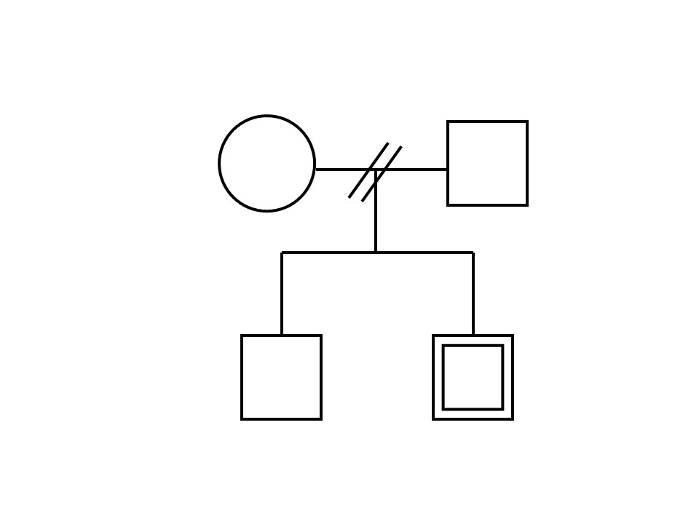 |  |  |  |  |  | 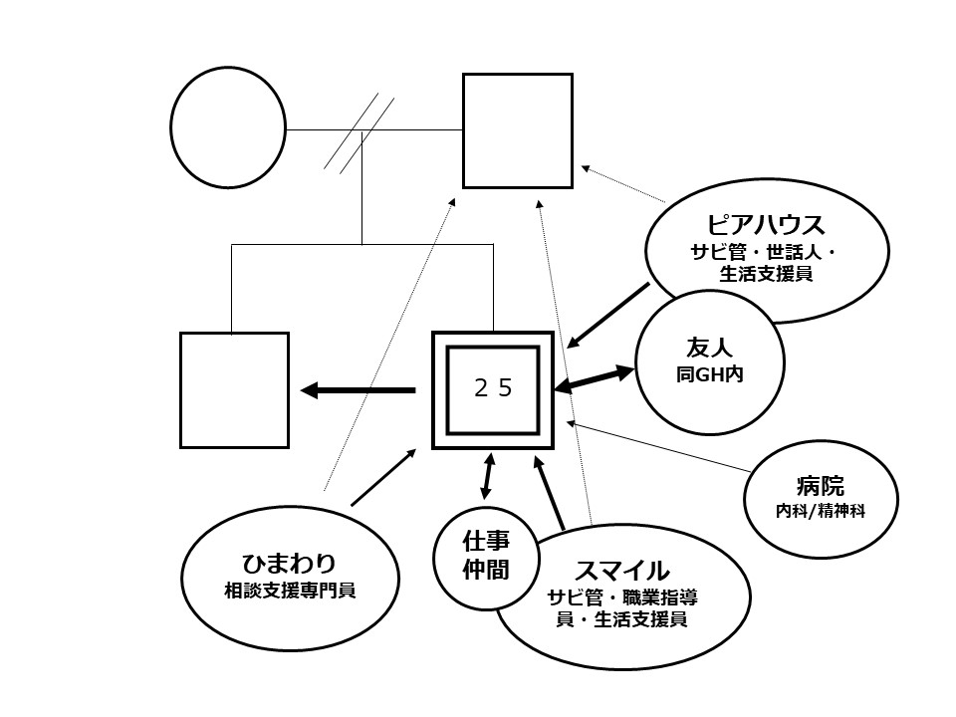

提出理由（支援者自身が困っていること）
9月に入ってすぐの頃、久さんから相談を受けた時に、「大変だとは思うけれど、掃除や片付けも頑張って一人暮らしの夢を実現しましょう！」と本人を励ますつもりで伝えたところ「これ以上は頑張れない！」とイライラして部屋に行ってしまったことがありました。 その出来事以降、掃除の時の声掛けに反応してもらえないことが多くなり、どう支援していったらいいかわからず困っています。

本人の希望（本人の言葉や行動）
・自分のことは自分でできるようになりたい。
・父親には迷惑をかけたくない。
・将来は一人暮らしをしたい。
・（6月）「一人で住むには片付けができないとダメかな」と豊田世話人に何度か話している。
・（7月）掃除や片付けは声掛けをするも、「疲れているから」と取り組めない。
・（8月）「スマイルでも班長として頑張っているから、ピアハウスでも頑張るのは疲れるよ」と発言。
・（9月）掃除の声掛けに反応しない。

経過と現状（概要）
同居していた父親が事故にあって本人の世話ができなくなったことをきっかけに、一人暮らしに向けた準備をしたい等の希望で22歳の時に利用開始。利用開始当初は暮らしも日中も環境が大きく変わって心身共に余裕がなくなっていたため、サービス担当者会議でご本人の意向を確認し、まずは生活の部分を優先して取り組むこととなった。 計画を修正し、①調理・洗濯・掃除などの家事でできることを増やす、②困りごとを相談できるようになる、③趣味・余暇活動の充実 を当面の目標として支援してきた。 利用開始から2年経過し、①については、調理はレシピなど見ながら職員と一緒に楽しく取り組めている。洗濯動作も自立。ただし、取り込んだ後の整理整頓ができていない。掃除は声掛けしたり、一緒にやったりすることで何とかできていたが、7月からは疲労感を訴えることが増え、9月に入ってからは取り組めていない。②については、自分から職員に相談できるようになってきている。最近は悩んでいる様子をよく見かける。③については、グループホーム内でも親しい友人ができ、週末は一緒に外出するなど楽しめている。 一時はこのままグループホームで暮らしても良いかなと話していたが、ゴールデンウィークに就職した弟に会って以降その弟の姿に感化され、また一人暮らしをしたいとの思いが再燃している。

ストレングス | 性格・人柄/個人的特性 |  |  |  |  |  | 才能・素質
 | ・ほめられるとうれしい |  |  |  |  |  | ・好きなことには集中して取り組むことができる
 | ・良いリズムに乗ると、以降は継続して取り組める 事が多い |  |  |  |  |  | ・一人暮らしや就職への意欲はある
 |  |  |  |  |  |  | ・苦手なことも根気よく教えてもらえると頑張れる
 |  |  |  |  |  |  | ・手先が器用

 | 環境のストレングス |  |  |  |  |  | 興味・関心/向上心
 | ・身近に（同ホーム内に）同じ目標に向かっている 友人がいる |  |  |  |  |  | ・昆虫が大好き（昆虫図鑑も大好き）
 | ・会える機会は少ないが、本人の事を思ってくれる 家族がいる |  |  |  |  |  | ・木工に興味を持っている
 |  |  |  |  |  |  | ・お菓子やケーキも好き

4-2.事例検討会準備シート
事例検討事前課題

前シートの「事例検討会（報告書）」や「事例の概要・経過」を読んで、相談者（名古屋ひかり）の困りごとに対し、事例検討会の中でどんなアイディアが出せそうか、下の整理表にできるだけたくさん考えてください。
※こちらのシートは実践研修当日に使用致しますので入力したデータは、保存もしくは手元に印刷してご参加下さい。

 |  | （事例の概要や経過から拾える客観的事実） | （客観的事実に対する支援者の主観・見立て）
 | 相談者（名古屋ひかり）の困りごと | 現状評価 （利用者の状況・対応状況・環境の状況） | 支援者の気になること、推測できること （事例の強み・可能性） | 具体的な解決策
項目 | 久さんのことを考えて、掃除や片付けなどへアプローチするが、イライラしたり、反応がない。

久さんへの見立てから、具体的にどのような支援方法があるのか、アイデアをどんどん出しましょう。
名古屋さんの困りごとに対しての久さんの反応や対応の事実を記入しましょう。
支援者として久さんの強みや可能性、推測できることを記入しましょう。

記入する上でのポイントと例
 | 相談者（名古屋ひかり）の困りごと | 現状評価 （利用者の状況・対応状況・環境の状況） | 支援者の気になること、推測できること （事例の強み・可能性） | 具体的な解決策
項目 | 久さんのことを考えて、掃除や片付けなどへアプローチするが、イライラしたり、反応がない。 | 自分から職員に相談できるようになってきている。最近は悩んでいる様子をよく見かける。 | また一人暮らしをしたいとの思いが再燃している | ぜひ、解決に向けたアイデアを考えてあげてください！！
 |  |  | 仲の良い同居人も同じ目標に向かっている
 |  |  | 良いリズムに乗ると、以降は継続できる
 |  | など書き込んでいきましょう。 | など書き込んでいきましょう。

